3930-1
工程款支付证书 |  |  |  |  |  |  |  |  |  |  |  |  |  |  | 本次
工程名称 |  | 安徽省白湖监狱管理分局土地开发复垦项目五标段 |  |  |  |  |  |  |  |  | 档案编号 |  | CD2016-059
合同金额 |  | 1,445,624.74 |  |  |  | 中标日期 | 2016.6.15 |  |  |  | 合作单位 |  | 周新科15956556000 |  | CD2016-059 | 65 | 3930 | 安徽省白湖监狱管理分局土地开发复垦项目五标段 | 2016.6.15 | 1445624.74 | 吕林军 | 120日历天 | 安徽省 白湖监狱 | 刘广胜 13865231233 | 周新科15956556000 | 中标项目，中标通知书及施工合同原件在庐江 | 在孙健那里
决算金额 |  |  |  |  |  | 竣工日期 |  |  |  |  | ERP编号 |  | 3930
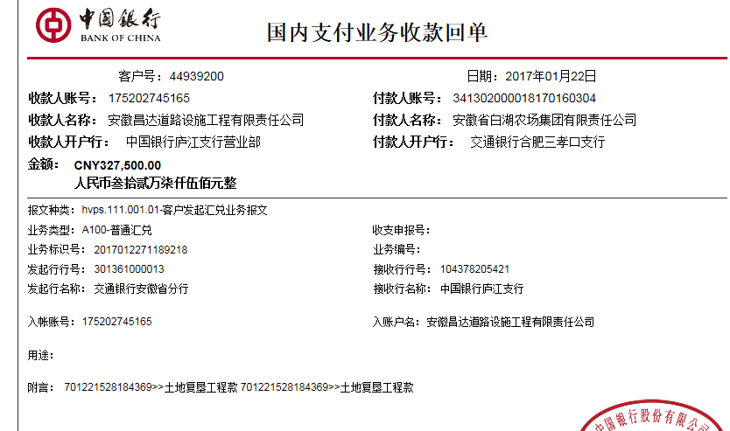
序号 | 工程款到账 |  |  | 开票情况 |  | 成本发票 | 扣管理费 |  | 代扣税金 |  | 其他扣款 |  | 实际支付
 | 日期 | 账户 | 金额 | 日期 | 金额 | 金额 | 比例 | 金额 | 税率 | 金额 | 金额 | 备注 | 户名 | 金额
1 | 2017-01-22 | 中 | 327,500.00 | 2017-01-19 | 327,500.00 |  | 2% | 6,550.00 | 增值税及附加 | 35,700.45 | 2,000.00 |  |  | 282,974.27
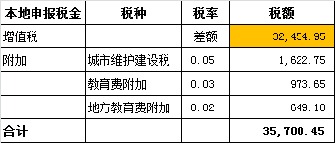
 |  |  |  |  |  |  |  |  | 印花税及水利建设：98.25+177.03=275.28 | 275.28
 |  |  |  |  |  |  |  |  |  |  |  | 2016.7.8约谈朱总出差费1000 +2016.8.16签订合同朱总出差费1000

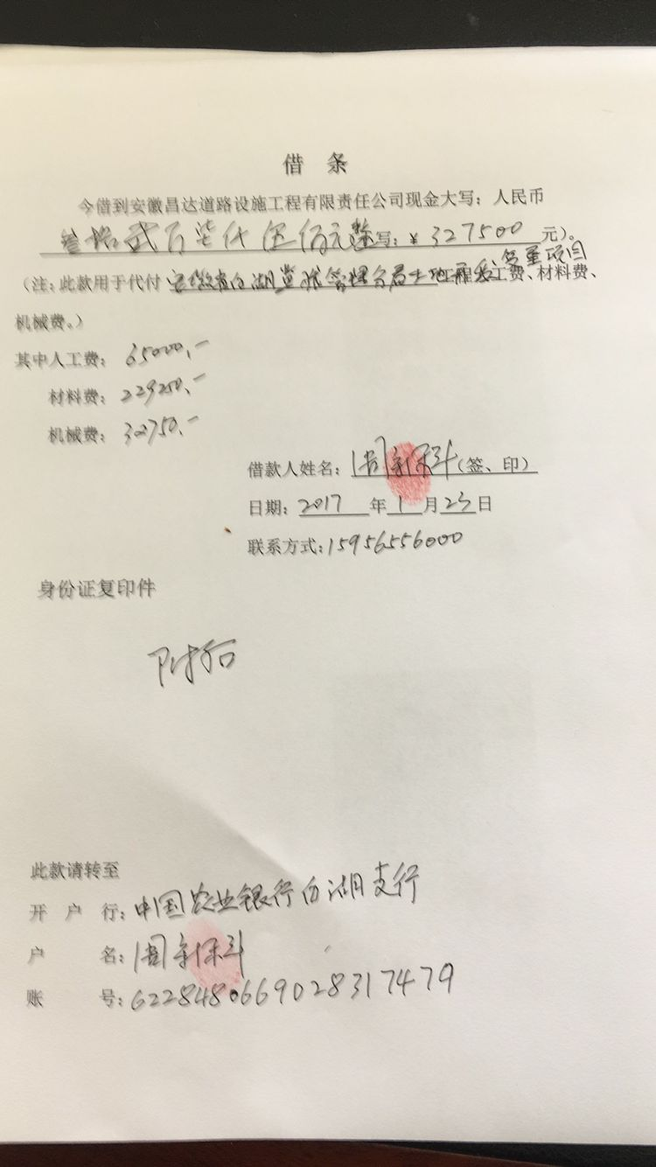

 |  |  |  |  |  |  |  |  |  |  |  |  |  |  | 1、 | 中标通知书、施工合同原件在合肥；竣工验收报告原件在庐江 |  |  |  |  |  | 2、此次借条已提供 。？

合计 |  | - | 327,500.00 | - | 327,500.00 | 0.00 | - | 6,550.00 | - | 35,975.73 |  | - |  | 282,974.27 | 19.57%
本次支付金额 |  | 小写 | 282,974.27 |  |  |  | 支付账号 |  | 周新科 中国农业银行白湖支行 |  |  |  |  |  | 完工证明？
 |  | 大写 | 282974.27 |  |  |  |  |  | 6228 4806 6902 8317 479
申请部门 意见 |  | 1、 | 中标通知书、施工合同、投资协议原件均在庐江 |  |  |  |  |  | 2、此次借条已提供 。
项目管理 意见 |  | 何总、朱总已同意支付（附表背面截图）。
财务审核 意见
质安稽查 意见 |  | 是□否□营改增项目，及材料款支付核实：
总经理审批

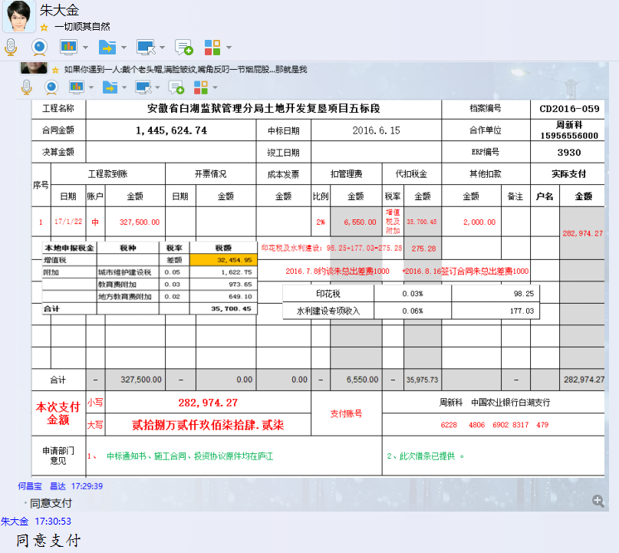

3930-1 (2)
工程款支付证书 |  |  |  |  |  |  |  |  |  |  |  |  |  |  | 本次
工程名称 |  | 安徽省白湖监狱管理分局土地开发复垦项目五标段 |  |  |  |  |  |  |  |  | 档案编号 |  | CD2016-059
合同金额 |  | 1,445,624.74 |  |  |  | 中标日期 | 2016.6.15 |  |  |  | 合作单位 |  | 周新科15956556000 |  | CD2016-059 | 65 | 3930 | 安徽省白湖监狱管理分局土地开发复垦项目五标段 | 2016.6.15 | 1445624.74 | 吕林军 | 120日历天 | 安徽省 白湖监狱 | 刘广胜 13865231233 | 周新科15956556000 | 中标项目，中标通知书及施工合同原件在庐江 | 在孙健那里
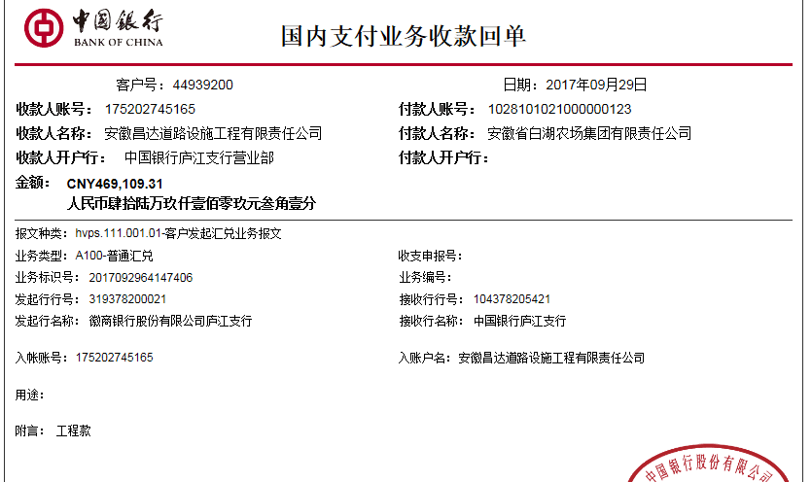
决算金额 |  |  |  |  |  | 竣工日期 |  |  |  |  | ERP编号 |  | 3930
序号 | 工程款到账 |  |  | 开票情况 |  | 成本发票 | 扣管理费 |  | 代扣税金 |  | 其他扣款 |  | 实际支付
 | 日期 | 账户 | 金额 | 日期 | 金额 | 金额 | 比例 | 金额 | 税率 | 金额 | 金额 | 备注 | 户名 | 金额
1 | 2017-01-22 | 中 | 327,500.00 | 2017-01-19 | 327,500.00 |  | 2% | 6,550.00 | 增值税及附加 | 35,700.45 | 2,000.00 |  |  | 282,974.27
 |  |  |  |  |  |  |  |  | 印花税及水利建设：98.25+177.03=275.28 | 275.28
 |  |  |  |  |  |  |  |  |  |  |  | 2016.7.8约谈朱总出差费1000 +2016.8.16签订合同朱总出差费1000
 | 本次
2 | 2017-09-29 | 中 | 469,109.31 | 2017-09-06 | 469,109.31 | 79,110.00 | 2% | 9,382.19 | 增值税及附加 | 51,531.45 | 0.00 |  |  | 408,195.67
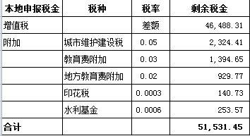

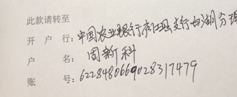

 |  |  |  |  |  |  |  |  |  |  |  |  |  |  | 28.24%
合计 |  | - | 796,609.31 | - | 796,609.31 | 79,110.00 | - | 15,932.19 | - | 87,507.18 |  | - |  | 691,169.94 | 完工证明？
本次支付金额 |  | 小写 | 408,195.67 |  |  |  | 支付账号 |  | 周新科 中国农业银行庐江县支行白湖支理处
 |  | 大写 | 408195.67 |  |  |  |  |  | 6228 4806 6902 8317 479
申请部门 意见 |  | 1、 | 中标通知书、施工合同、投资协议原件均在庐江 |  |  |  |  |  | 2、此次借条已提供（庐江） 。
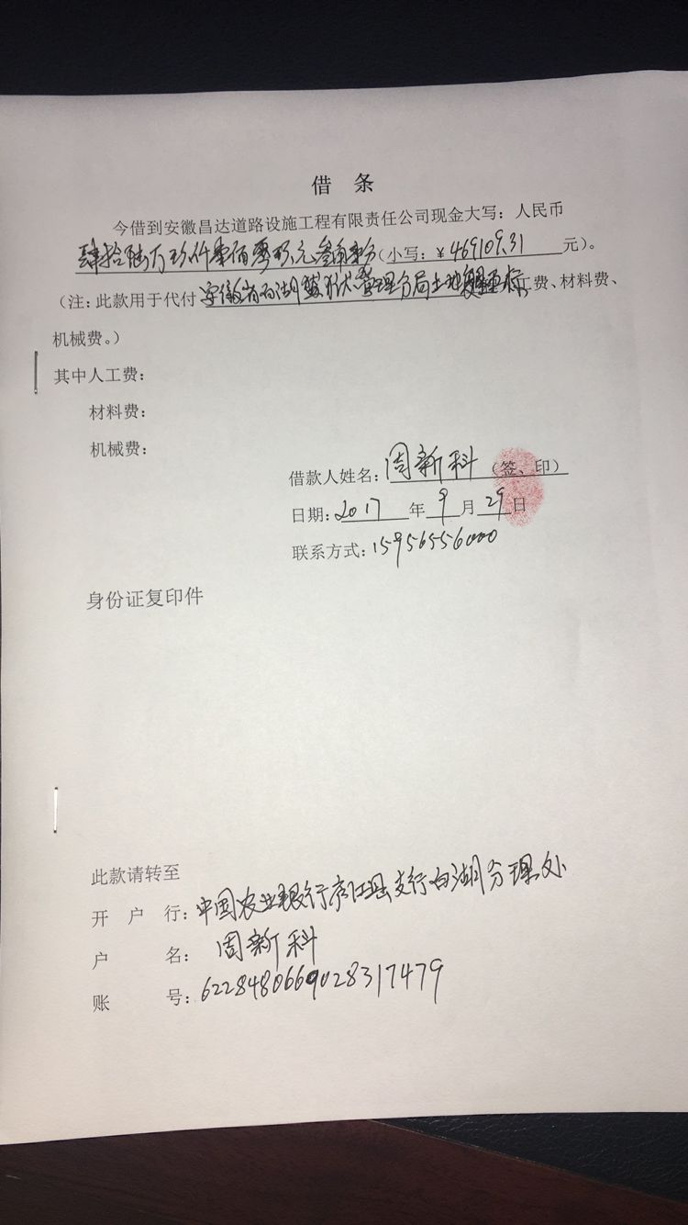
项目管理 意见 |  | 何总、朱总已同意支付（附表背面截图）。
财务审核 意见
质安稽查 意见 |  | 是□否□营改增项目，及材料款支付核实：
总经理审批 |  |  |  |  |  |  | 董事长审批

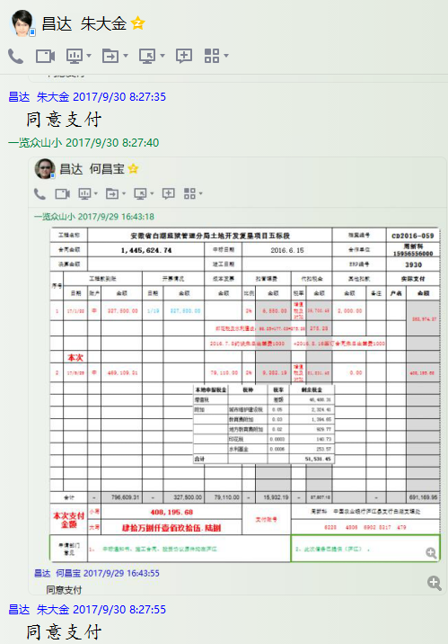

3930- (3)
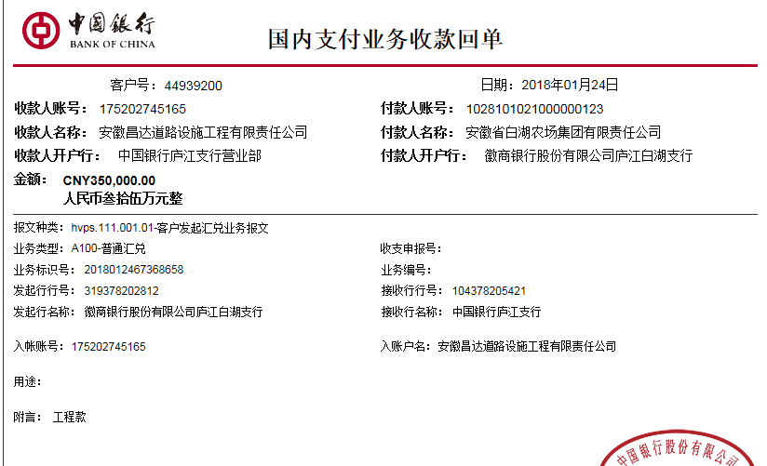
工程款支付证书 |  |  |  |  |  |  |  |  |  |  |  |  |  |  | 本次
工程名称 |  | 安徽省白湖监狱管理分局土地开发复垦项目五标段 |  |  |  |  |  |  |  |  | 档案编号 |  | CD2016-059
合同金额 |  | 1,445,624.74 |  |  |  | 中标日期 | 2016.6.15 |  |  |  | 合作单位 |  | 周新科15956556000 |  | CD2016-059 | 65 | 3930 | 安徽省白湖监狱管理分局土地开发复垦项目五标段 | 2016.6.15 | 1445624.74 | 吕林军 | 120日历天 | 安徽省 白湖监狱 | 刘广胜 13865231233 | 周新科15956556000 | 中标项目，中标通知书及施工合同原件在庐江 | 在孙健那里
决算金额 |  |  |  |  |  | 竣工日期 |  |  |  |  | ERP编号 |  | 3930
序号 | 工程款到账 |  |  | 开票情况 |  | 成本发票 | 扣管理费 |  | 代扣税金 |  | 其他扣款 |  | 实际支付
 | 日期 | 账户 | 金额 | 日期 | 金额 | 金额 | 比例 | 金额 | 税率 | 金额 | 金额 | 备注 | 户名 | 金额
1 | 2017-01-22 | 中 | 327,500.00 | 2017-01-19 | 327,500.00 |  | 2% | 6,550.00 | 增值税及附加 | 35,700.45 | 2,000.00 |  |  | 282,974.27
 |  |  |  |  |  |  |  |  | 印花税及水利建设：98.25+177.03=275.28 | 275.28
 |  |  |  |  |  |  |  |  |  |  |  | 2016.7.8约谈朱总出差费1000 +2016.8.16签订合同朱总出差费1000

2 | 2017-09-29 | 中 | 469,109.31 | 2017-09-06 | 469,109.31 | 79,110.00 | 2% | 9,382.19 | 增值税及附加 | 51,531.45 | 0.00 |  |  | 408,195.67
 | 本次
3 | 2018-01-24 | 中 | 350,000.00 | 2018-01-18 | 350,000.00 | 962,000.00 | 2% | 7,000.00 | 增值税及附加 | 38,447.34 | 2,000.00 |  | 周新科 | 302,552.66
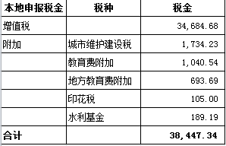
 |  |  |  |  |  |  |  |  |  |  | 2017.10.16-2017.10.23办理决算费用2000

 |  |  |  |  |  |  |  |  |  |  |  |  |  |  | 20.93%
合计 |  | - | 1,146,609.31 | - | 1,146,609.31 | 1,041,110.00 | - | 22,932.19 | - | 125,954.52 |  | - |  | 993,722.60 | 完工证明？
本次支付金额 |  | 小写 | 302,552.66 |  |  |  | 支付账号 |  | 周新科 中国农业银行庐江县支行白湖支理处
 |  | 大写 | 302552.66 |  |  |  |  |  | 6228 4806 6902 8317 479
申请部门 意见 |  | 1、 | 中标通知书、施工合同、投资协议原件均在庐江
项目管理 意见 |  | 何总、朱总已同意支付（附表背面截图）。
财务审核 意见
质安稽查 意见 |  | 是□否□营改增项目，及材料款支付核实：
总经理审批 |  |  |  |  |  |  | 董事长审批

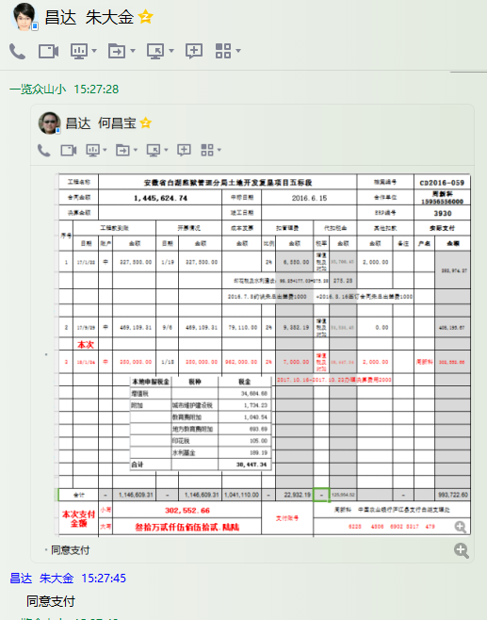

4
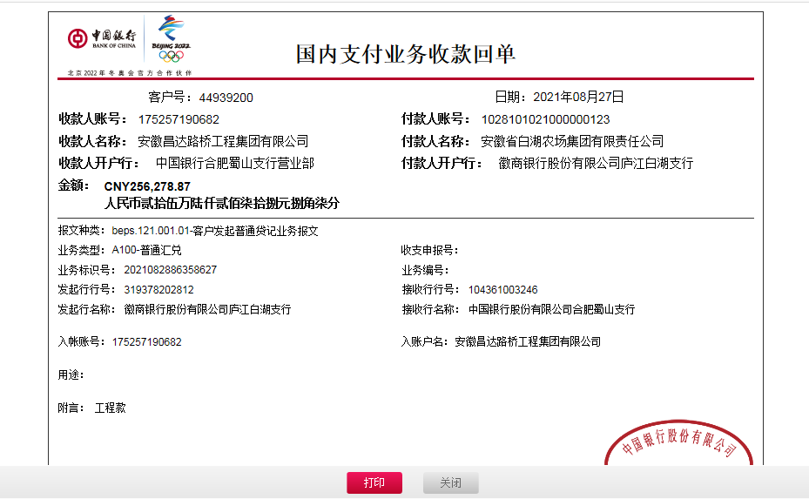
工程款支付证书 |  |  |  |  |  |  |  |  |  |  |  |  |  |  |  | 本次
工程名称 |  | 安徽省白湖监狱管理分局土地开发复垦项目五标段 |  |  |  |  |  |  |  |  | 档案编号 |  | CD2016-059
合同金额 |  | 1,445,624.74 |  |  |  | 中标日期 | 2016.6.15 |  |  |  | 合作单位 |  | 周新科15956556000 |  |  | CD2016-059 | 65 | 3930 | 安徽省白湖监狱管理分局土地开发复垦项目五标段 | 2016.6.15 | 1445624.74 | 吕林军 | 120日历天 | 安徽省 白湖监狱 | 刘广胜 13865231233 | 周新科15956556000 | 中标项目，中标通知书及施工合同原件在庐江 | 在孙健那里
决算金额 |  | 1,402,888.18 |  |  |  | 竣工日期 | 2018-03-28 |  |  |  | ERP编号 |  | 3930
序号 | 工程款到账 |  |  | 开票情况 |  | 成本发票 | 扣管理费 |  | 代扣税金 |  | 其他扣款 |  | 实际支付
 | 日期 | 账户 | 金额 | 日期 | 金额 | 金额 | 比例 | 金额 | 税率 | 金额 | 金额 | 备注 | 户名 | 金额
1 | 2017-01-22 | 中 | 327,500.00 | 2017-01-19 | 327,500.00 |  | 2% | 6,550.00 | 增值税及附加 | 35,700.45 | 2,000.00 |  |  | 282,974.27
 |  |  |  |  |  |  |  |  | 印花税及水利建设：98.25+177.03=275.28 | 275.28
 |  |  |  |  |  |  |  |  |  |  |  | 2016.7.8约谈朱总出差费1000 +2016.8.16签订合同朱总出差费1000

2 | 2017-09-29 | 中 | 469,109.31 | 2017-09-06 | 469,109.31 | 79,110.00 | 2% | 9,382.19 | 增值税及附加 | 51,531.45 | 0.00 |  |  | 408,195.67

3 | 2018-01-24 | 中 | 350,000.00 | 2018-01-18 | 350,000.00 | 962,000.00 | 2% | 7,000.00 | 增值税及附加 | 38,447.34 | 2,000.00 |  | 周新科 | 302,552.66
 |  |  |  |  |  |  |  |  |  |  | 2017.10.16-2017.10.23办理决算费用2000

4 | 2021-08-27 | 中 | 256,278.87 |  |  |  | 2% | 5,125.58 |  | 26,151.62 | 100.00 | 转账费 |  | 224,507.36
 |  |  |  |  |  |  |  |  |  | 394.31
 |  |  |  |  |  |  |  |  |  | 补扣印花水利

 |  |  |  |  |  |  |  |  |  |  |  |  |  |  | 28912.4948 | 224507.36

 |  |  |  |  |  |  |  |  |  |  |  |  |  |  |  | 15.53%
合计 |  | - | 1,402,888.18 | - | 1,146,609.31 | 1,041,110.00 | - | 28,057.77 | - | 152,500.45 |  | - |  | 1,218,229.96 |  | 完工证明？
本次支付金额 |  | 小写 | 224,507.36 |  |  |  | 支付账号 |  | 周新科 中国农业银行庐江县支行白湖支理处
 |  | 大写 | 224507.3626 |  |  |  |  |  | 6228 4806 6902 8317 479
申请部门 意见 |  | 1、 | 中标通知书、施工合同、投资协议、验收、审计
项目管理 意见 |  | 何总、朱总已同意支付（附表背面截图）。
财务审核 意见
质安稽查 意见 |  | 是□否□营改增项目，及材料款支付核实：
总经理审批 |  |  |  |  |  |  | 董事长审批

